Hilfe zum Ausfüllen
Hilfe zum Ausfüllen des Formulars

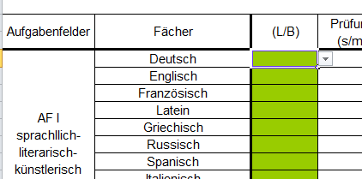
1.Schritt:
Wähle nacheinander die drei Leistungsfächer.
Dabei können nur Fächer gewählt werden, die
grün unterlegt sind.

Trage in das gewünschte Feld L ein
oder wähle L im Drop-Down Menu

Nach der Wahl des ersten Leistungsfaches wird
durch grünes Unterlegen angezeigt, welche
weiteren Leistungsfächer wählbar sind.
Das Programm geht dabei nach der folgenden Regelung vor:
"Die ersten beiden Leistungsfächer sind aus D, M, FS und NW zu wählen, das dritte Fach ist aus dem Pfichtbereich frei wählbar.

2. Schritt:
Nach der Wahl der Leistungsfächer werden die Basisfächer gewählt. Dabei gibt es Pflichbelegungen, die bereits vorgenommen sind.
Auf alle Fälle muss noch zwischen Musik und Bildender Kunst sowie zwischen Religion und Ethik sowie
insgesamt entweder 2 NW und 1 FS oder 1 FS und NW gewählt werden.
Eine Wahl erfolgt durch eine Eintragung von B in das entsprechende Feld oder durch Wahl von B im Drop-Down-Menu

3. Schritt:
Wird M oder D als Basisfach gewählt, so ist damit verbunden, dass diese Fächer im mündlichen Abitur gewählt werden müssen.
Dies trägt das Programm automatisch ein.
Alle weiteren Fächer (insgesamt 2) kann man so wählen, dass insgesamt alle drei Anforderungsbereiche abgedeckt sind (s. Leitfaden).
Ein mündliches Prüfungsfach kann durch Eintragen des Buchstabens m in das Feld Prüfung erfolgen.

4. Schritt:
Nach der vollstädnigen Wahl (alle gewünschten Basisfächer, mündliche Prüfungen, Wahlfächer) kann durch Drücken des Buttons
Prüfen getestet werden, ob eine korrekte Wahl stattgefunden hat.
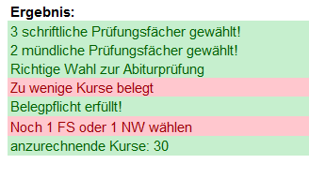
Eine richtige Wahl wird dabei im Ergebnis grün angezeigt.
Sind Fehler aufgetreten, werden diese rot dargestellt.

5. Schritt:
Wahlfächer, die nur über 2 Halbjahre belegt werden, werden immer in JG 1
angezeigt. Dies kann manuell geändert werden.

6. Schritt:
Ein korrekt ausgefüllter Kurswahlbogen kann als pdf-File abgespeichert werden.

Beta - Version! | Alle Angaben sind ohne Gewähr!

